플레이어 명세
플레이어

개요
플레이어의 조작, 수집, 인터액션, 스프라이트 애니메이션에 대한 명세
link : | 조작 | 수집 | 인터액션 | 스프라이트

조작
분류 | key |  | 설명 |  | 비고
이동 | ↑ |  | y축 | +1 이동 | tlie 단위가 아닌 world 좌표 단위로 이동
 | ↓ |  | y축 | -1 이동
 | ← |  | x축 | -1 이동
 | → |  | x축 | +1 이동
인터액션 | space |  | action
 | ctrl + space |  | cancel action

$2^{n−1} (\% / sec$)
수집
종류 | 설명
찬 공기 | 공식 : |  | ( n : stage Number ; 1~4 )
 | 100%가 되면 값이 더 이상 증가하지 않는다
 | 기절 하면 찬 공기 값은 0으로 초기화

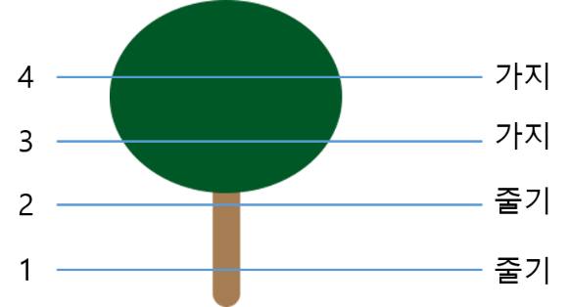
인터랙션
종류 | 오브젝트 이름 |  | 설명
액티브 | Tree

 |  |  |  |  |  |  | h = 캐릭터의 높이,
 |  |  |  |  |  |  | h=0이면 tile(바닥)

 |  |  | 이름 | 조작 | 조건 | 설명
 |  |  | Tree_climb | space | h < 4 | climb 애니메이션 재생, h +1
 |  |  |  |  | h >= 4 | X
 |  |  | Tree_drop | ctrl + space | any | h==0 drop 애니메이션 재생

패시브 |  |  |  | X | 0<h<4 & 마지막 climb 후 10초 뒤

 | Crow |  | h >=3 && crow obj와 충돌판정이 일어나면 발생
 |  |  | 이름 | 조건 | 설명
 |  |  | Crow_lost | 얼음꽃>0 | 다음 확률로 얼음꽃 개수 -1
25 + ( 5 * n ) %
 |  |  |  |  | 공식 : (n : stage No.)
 |  |  |  | <= 0 | X
 |  |  | Crow_drop | any | 5%의 확률로 Tree_drop 발생
 | Bear |  | h < 3 && bear obj와 충돌판정이 일어나면 발생
 |  |  | 이름 |  | 조건 | 설명 |  | 비고
 |  |  | Bear_black_out |  | any | 찬 공기 값 == 0%
 |  |  |  |  |  | 시간 + N (N : 스테이지 시간 ) |  | 시스템 명세 참고

 | Snow Crystal |  | Snow Ctystal obj와 충돌판정이 일어나면 발생
 |  |  | 이름 | 조건 | 설명
 |  |  | Snow_get | any | 얼음꽃 개수 +1

스프라이트 애니메이션
종류 | 이름 |  | 설명 |  | 비고
이동 | up_1 ~ 4 |  | ↑ 이동 |  | 실제 적용 후 속도 조절
 | down_1 ~ 4 |  | ↓ 이동 |  | 〃
 | right_1 ~ 4 |  | → 이동 |  | 〃
 | left_1 ~ 4 |  | ← 이동 |  | 〃
인터랙션 | tree_climb_1 ~ 4 |  | 나무에 오른다 |  | 실제 적용 후 속도 조절
 | tree_drop_1 |  | 나무에서 내려온다 |  | 단일 스프라이트
 | crow_lost_1 |  | 까마귀에게 맞을 때 |  | 〃
 | bear_black_out_1 |  | 곰에 닿아 기절할 때 |  | 〃

스테이지 명세
스테이지

개요
스테이지, 맵, 오브젝트, 레이어에 관한 명세

디자인 목업
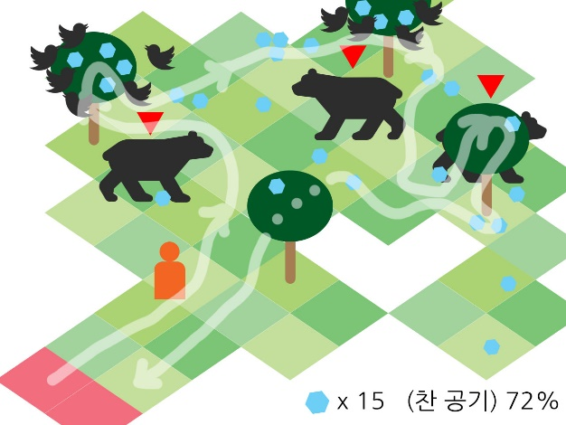
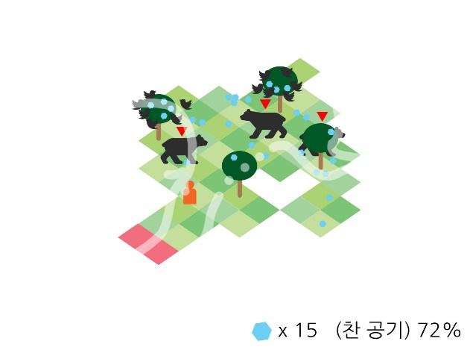

스테이지 종류
Stage No. | 맵 넓이 | 스테이지 시간 | 오브젝트 개수 |  |  |  | 찬 공기 수집속도 | 비고
 |  |  | 곰 | 나무 | 얼음꽃 (바닥 / 나무)
1 | 8x8 | 5 | 3 | 4 | 15 / 10 |  | 1
2 | 9x9 | 10 | 6 | 7 | 30 / 20 |  | 2
3 | 10x10 | 15 | 9 | 10 | 30 / 35 |  | 4
4 | 11x11 | 20 | 12 | 15 | 35 / 42 |  | 8

맵
이름 | 종류 | enum | 설명 |  |  |  | 비고
타일 | cantwalk | 0 | 플레이어 이동이 불가한 지점 (빈 공간) |  |  |  | 행렬을 나타내기 위해 정의
 | walkable | 1 | 일반 tile
포탈 | portal | 2 | 트리거가 일어나면 게임 종료


오브젝트
이름 | 설명
Tree |  |  |  | 배치 |  | 수동
 |  |  |  | 스프라이트 위치 |  | 타일 중앙
 |  |  |  | 인터랙션 레이어 오더 |  | 플레이어 += 1
 |  |  |  | Sprite 설정 |  | 랜덤
 | 트리거
 | 종류 | 조건 |  | 설명
 | Enter | 대상 == player |  | 해당 오브젝트 알파값 = 0.1f
 |  | else |  | X
 | Exit | 대상 == player |  | 해당 오브젝트 알파값 = 1f
 |  | else |  | X
Snow Crystal |  |  |  | 배치 |  | 랜덤
 |  |  |  | 스프라이트 위치 |  | 바닥 : 랜덤
 | (dummy) |  |  |  |  | 나무 : 부분 랜덤
 | 총 4종류 |  |  | 인터랙션 레이어 오더 |  | X
 |  |  |  | Sprite 설정 |  | stage별 단일 sprite
Crow
 |  |  |  | 스프라이트 위치
 |  |  |  | 인터랙션 레이어 오더 |  | 오브젝트 = 플레이어 + 1

 |  |  |  | Sprite 설정 |  | 시작 sprite 랜덤
 | 배치
 | 생성 개수 |  | 조건
 | 6마리 / 나무 |  | 해당 나무의 child 얼음꽃 obj가 3개 이상일 경우
Bear

